土
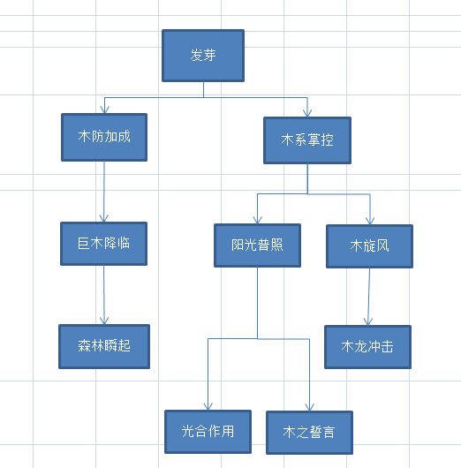
图形名称 | 技能描述 | 对应部件描述 | 类别 | 从属 | 技能等级加成
扬沙 | 提升自身闪避值 | 宠物身边环绕尘土 | 被动技能 | 宠物形态1 | 提升闪避值
地震 | 发动地震并命中敌方宠物 | 脚变得更强健有力 | 主动技能 | 宠物形态1 | 技能伤害百分比
挖洞 | 第一回合钻下地底，完全规避第二回合对方攻击 | 手上附有坚硬的长指甲 | 主动技能 | 宠物形态1 | 技能伤害百分比
土之誓言 | 弹球击中每个土元素上升5%的防御，可叠加3次，持续1回合。并不在受到灼烧影响 | 头部出现黄色宝石 | 被动技能 | 宠物形态2 | 技能加成百分比
沙尘暴 | 场景内所有土元素转变为沙尘陷阱，持续3回合，敌方玩家进入其周围50内将被吸入（即速度为0回合结束） | 背后出现石羽 | 主动技能 | 宠物形态2 | 减少耗魔
震级变化 | 宠物的攻击有一定几率获得2倍伤害 | 身边环绕巨石 | 被动技能 | 宠物形态2 | 提升几率
土流大河 | 在对手脚下释放大地的力量，使敌方弹珠移动速度减半。持续4回合。 | 身上出现土制护肩 | 主动技能 | 宠物形态3 | 减少耗魔
地裂 | 游戏场景内的土元素化作地震波攻击对手。技能伤害=回合内搜集攻击分数*基础攻击*游戏场景内金元素数量。 | 手持石头制重锤 | 主动技能 | 宠物形态3 | 技能伤害百分比
稳如泰山 | 有一定几率击碎相克元素，且不受相克元素影响 | 穿上石头制成的盔甲 | 被动技能 | 宠物形态3 | 提升几率
大地之力 | 宠物生命值低于20%时，受到攻击有几率获得额外防御加成 | 头部形成石盔 | 被动技能 | 宠物形态3 | 提升最低生命值

